Sheet1
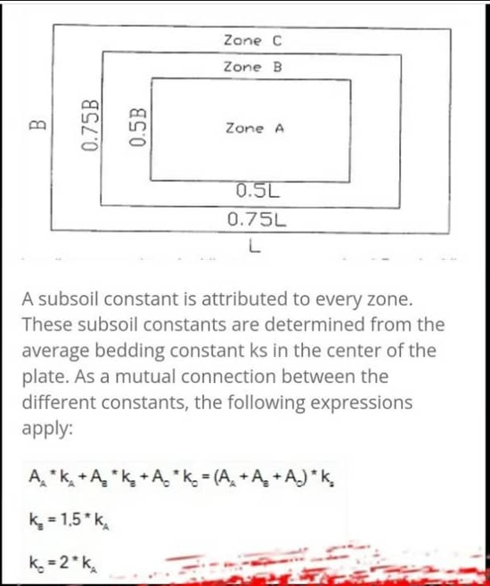
$A_{shape1}$(cm2)
$A_{shape2}$(cm2)

$A_{shape3}$(cm2)
ks total(kg/cm3) | 1.11
 | 1350000
 | 3037500
 | 5784365

$A_{1}$(cm2)
$A_{2}$(cm2)
$A_{3}$(cm2)
 | 1350000
 | 1687500
 | 2746865
${ks}_{1}$(kg/cm3)
${ks}_{2}$(kg/cm3)
${ks}_{3}$(kg/cm3)
 | 0.685
 | 1.027
 | 1.370

